微生信示例029

sample | Normal | Cancer | 微生信，您身边的数据分析，可视化专家
rep1 | 1.2 | 8.5 | https://www.bioinformatics.com.cn/plot_basic_expression_connection_lines_029
rep2 | 2.2 | 9.1
rep3 | 1.2 | 11.2 | 输出示例图
rep4 | 2.2 | 10.2
rep5 | 2.3 | 14.5
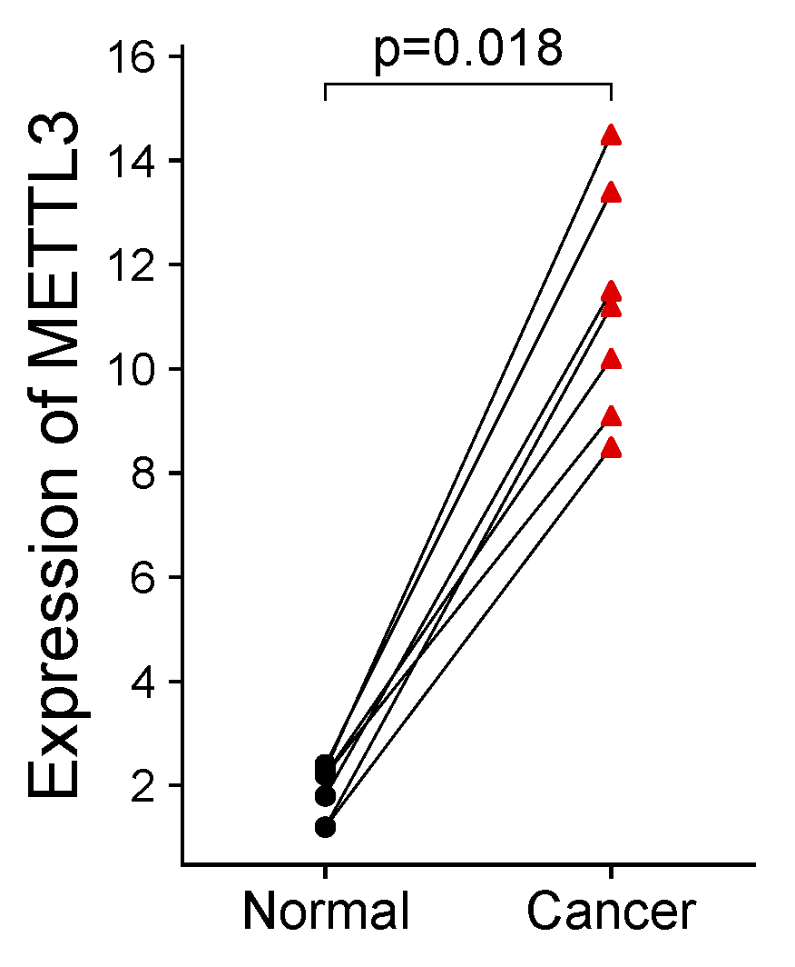
rep6 | 2.4 | 13.4
rep7 | 1.8 | 11.5

 |  |  | B站：基因表达配对连线图绘制视频教程

 |  |  | 注意：

 |  |  | 使用问题，或数据分析合作意向
 |  |  | 请微信扫码联系我们

